엔티티 관계모형 기술서
엔티티 관계 모형 기술서
시스템명 | binder |  |  |  | 작성자 | 김보성
단계명 | 설계 |  |  |  | 작성일자 |  |  | 버전 | 1.2

엔티티 관계도(ERD)
ERD ID |  | 0 |  |  | ERD 명 |  | 전체 관계도
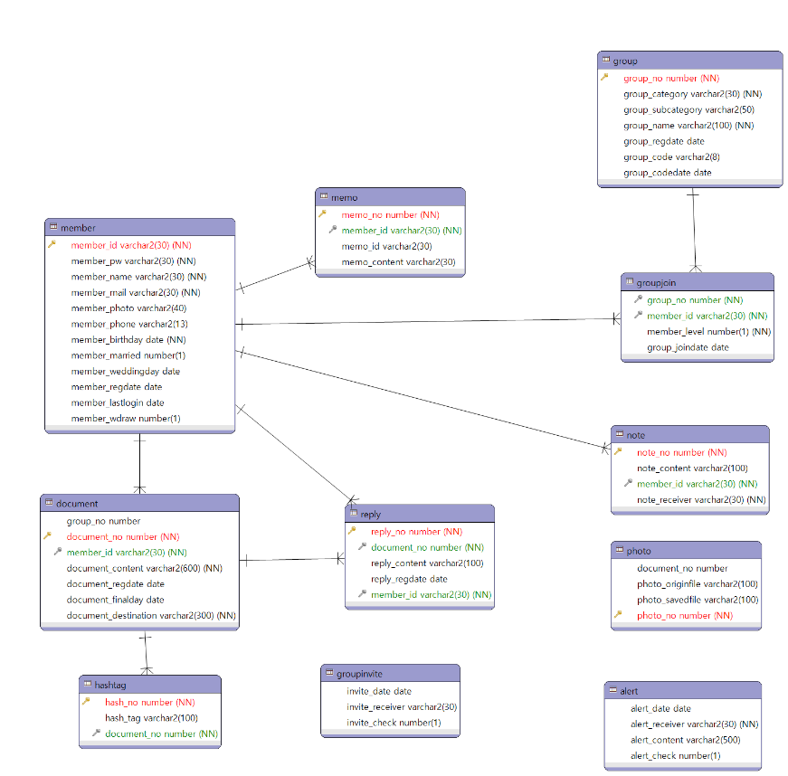

엔티티 관계도(ERD)
ERD ID |  | 1 |  |  | ERD 명 |  | member
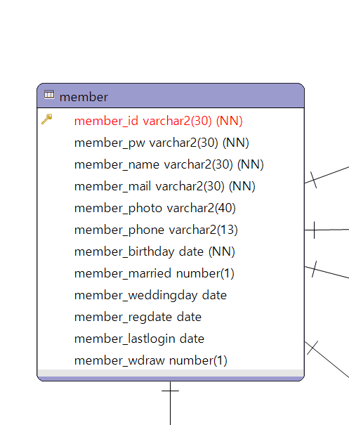

엔티티 명세서
엔티티 ID |  | 1 |  |  | 엔티티명 |  | member
관련 클래스 ID |  |  |  |  | 관련 클래스 명
엔티티 설명 |  | 서비스를 사용하는 고객들의 회원정보(프로필)
속성명 | 동의어 | 타입 | 길이 | NOT NULL | PK | FK | INX | 기본값 | 제약조건
member_id |  | varchar2 | 30 | Y | Y | N | N
member_pw |  | varchar2 | 30 | Y | N | N | N
member_name |  | varchar2 | 30 | Y | N | N | N
member_mail |  | varchar2 | 30 | Y | N | N | N
member_photo |  | varchar2 | 40 | N | N | N | N
member_phone |  | varchar2 | 13 | N | N | N | N
member_birthday |  | date |  | Y | N | N | N
member_married |  | number | 1 | N | N | N | N | 0
member_weddingday |  | date |  | N | N | N | N
member_regdate |  | date |  | N | N | N | N | sysdate
member_lastlogin |  | date |  | N | N | N | N
member_wdraw |  | number | 1 | N | N | N | N | 0

엔티티 관계도(ERD)
ERD ID |  | 2 |  |  | ERD 명 |  | memo
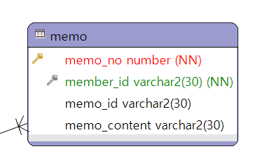

엔티티 명세서
엔티티 ID |  | 2 |  |  | 엔티티명 |  | memo
관련 클래스 ID |  | 1 |  |  | 관련 클래스 명 |  | member
엔티티 설명
속성명 | 동의어 | 타입 | 길이 | NOT NULL | PK | FK | INX | 기본값 | 제약조건
memo_no |  | number |  | Y | Y | N | N
member_id |  | varchar2 | 30 | N | N | N | N | member(member_id)
memo_id |  | varchar2 | 30 | N | N | N | N | member(member_id)
memo_content |  | varchar2 | 30 | N | N | N | N

엔티티 관계도(ERD)
ERD ID |  | 3 |  |  | ERD 명 |  | group
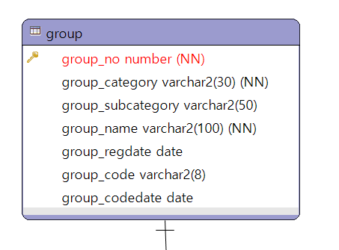

엔티티 명세서
엔티티 ID |  | 3 |  |  | 엔티티명 |  | group
관련 클래스 ID |  |  |  |  | 관련 클래스 명
엔티티 설명
속성명 | 동의어 | 타입 | 길이 | NOT NULL | PK | FK | INX | 기본값 | 제약조건
group_no |  | number |  | Y | Y | N | N
group_category |  | varchar2 | 30 | Y | N | N | N
group_subcategory |  | varchar2 | 50 | N | N | N | N
group_name |  | varchar2 | 100 | Y | N | N | N
group_regdate |  | date |  | N | N | N | N | sysdate
group_code |  | varchar2 | 8 | N | N | N | N
group_codedate |  | date |  | N | N | N | N | sysdate

엔티티 관계도(ERD)
ERD ID |  | 4 |  |  | ERD 명 |  | document
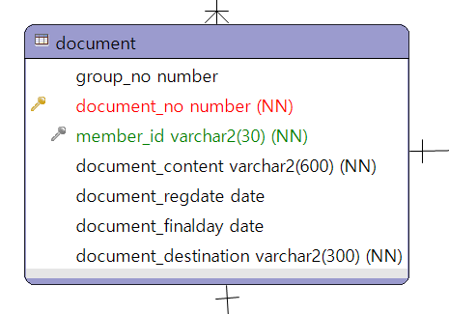

엔티티 명세서
엔티티 ID |  | 4 |  |  | 엔티티명 |  | document
관련 클래스 ID |  | 1 |  |  | 관련 클래스 명 |  | member
엔티티 설명
속성명 | 동의어 | 타입 | 길이 | NOT NULL | PK | FK | INX | 기본값 | 제약조건
group_no |  | number |  | N | N | N | N
document_no |  | number |  | Y | Y | N | N
member_id |  | varchar2 | 30 | N | N | N | N
document_content |  | varchar2 | 600 | Y | N | N | N
document_regdate |  | date |  | N | N | N | N | sysdate
document_finalday |  | date |  | N | N | N | N | sysdate
document_destination |  | varchar2 | 300 | Y | N | N | N

엔티티 관계도(ERD)
ERD ID |  | 5 |  |  | ERD 명 |  | photo
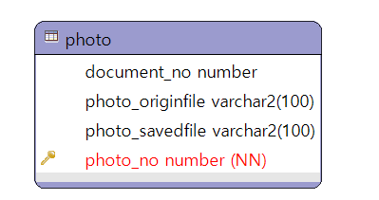

엔티티 명세서
엔티티 ID |  | 5 |  |  | 엔티티명 |  | photo
관련 클래스 ID |  |  |  |  | 관련 클래스 명
엔티티 설명
속성명 | 동의어 | 타입 | 길이 | NOT NULL | PK | FK | INX | 기본값 | 제약조건
document_no |  | number |  | N | N | N | N
photo_originfile |  | varchar2 | 100 | N | N | N | N
photo_savedfile |  | varchar2 | 100 | N | N | N | N
photo_no |  | number |  | Y | Y | N | N

엔티티 관계도(ERD)
ERD ID |  | 6 |  |  | ERD 명 |  | reply
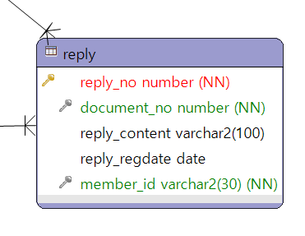

엔티티 명세서
엔티티 ID |  | 6 |  |  | 엔티티명 |  | reply
관련 클래스 ID |  |  |  |  | 관련 클래스 명
엔티티 설명
속성명 | 동의어 | 타입 | 길이 | NOT NULL | PK | FK | INX | 기본값 | 제약조건
reply_no |  | number |  | Y | Y | N | N
document_no |  | number |  | N | N | N | N
reply_content |  | varchar2 | 100 | N | N | N | N
reply_regdate |  | date |  | N | N | N | N | sysdate
member_id |  | varchar2 | 30 | N | N | N | N

엔티티 관계도(ERD)
ERD ID |  | 7 |  |  | ERD 명 |  | groupjoin
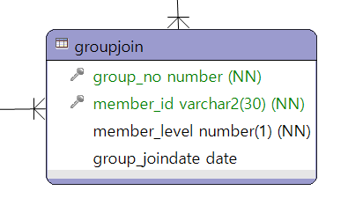

엔티티 명세서
엔티티 ID |  | 7 |  |  | 엔티티명 |  | groupjoin
관련 클래스 ID |  |  |  |  | 관련 클래스 명
엔티티 설명
속성명 | 동의어 | 타입 | 길이 | NOT NULL | PK | FK | INX | 기본값 | 제약조건
group_no |  | number |  | N | N | Y | N
member_id |  | varchar2 | 30 | N | N | Y | N
member_level |  | number | 1 | Y | N | N | N
group_joindate |  | date |  | N | N | N | N | sysdate

엔티티 관계도(ERD)
ERD ID |  | 8 |  |  | ERD 명 |  | hashtag
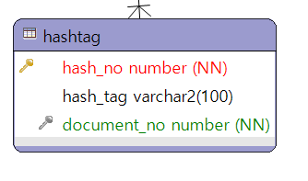

엔티티 명세서
엔티티 ID |  | 8 |  |  | 엔티티명 |  | hashtag
관련 클래스 ID |  |  |  |  | 관련 클래스 명
엔티티 설명
속성명 | 동의어 | 타입 | 길이 | NOT NULL | PK | FK | INX | 기본값 | 제약조건
hash_no |  | number |  | Y | Y | N | N
hash_tag |  | varchar2 | 100 | N | N | N | N
document_no |  | number |  | N | N | Y | N

엔티티 관계도(ERD)
ERD ID |  | 9 |  |  | ERD 명 |  | note
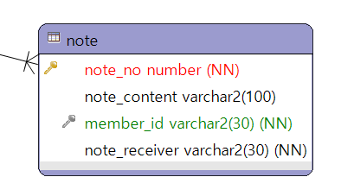

엔티티 명세서
엔티티 ID |  | 9 |  |  | 엔티티명 |  | note
관련 클래스 ID |  |  |  |  | 관련 클래스 명
엔티티 설명
속성명 | 동의어 | 타입 | 길이 | NOT NULL | PK | FK | INX | 기본값 | 제약조건
note_no |  | number |  | Y | Y | N | N
note_content |  | varchar2 | 100 | N | N | N | N
member_id |  | varchar2 | 30 | Y | N | N | N
note_receiver |  | varchar2 | 30 | Y | N | N | N

엔티티 관계도(ERD)
ERD ID |  | 10 |  |  | ERD 명 |  | groupinvite
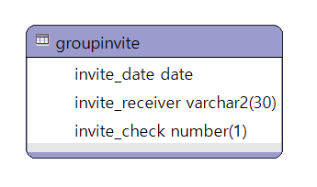

엔티티 명세서
엔티티 ID |  | 10 |  |  | 엔티티명 |  | groupinvite
관련 클래스 ID |  |  |  |  | 관련 클래스 명
엔티티 설명
속성명 | 동의어 | 타입 | 길이 | NOT NULL | PK | FK | INX | 기본값 | 제약조건
invite_date |  | date |  | N | N | N | N | sysdate
invite_receiver |  | varchar2 | 30 | Y | N | N | N
invite_check |  | number | 1 | N | N | N | N | 0

엔티티 관계도(ERD)
ERD ID |  | 11 |  |  | ERD 명 |  | alert
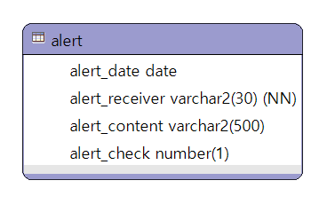

엔티티 명세서
엔티티 ID |  | 11 |  |  | 엔티티명 |  | alert
관련 클래스 ID |  |  |  |  | 관련 클래스 명
엔티티 설명
속성명 | 동의어 | 타입 | 길이 | NOT NULL | PK | FK | INX | 기본값 | 제약조건
alert_date |  | date |  | N | N | N | N | sysdate
alert_receiver |  | varchar2 | 30 | Y | N | N | N
alert_content |  | varchar2 | 500 | N | N | N | N
alert_check |  | number | 1 | N | N | N | N | 0

